Dengue boletin 52
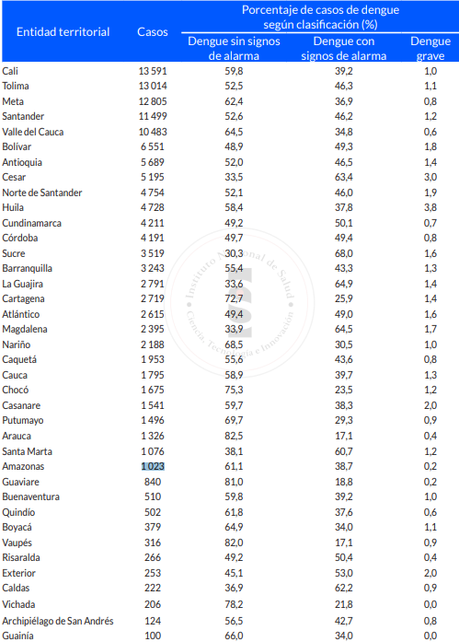
Entidad territorial | Casos | Población

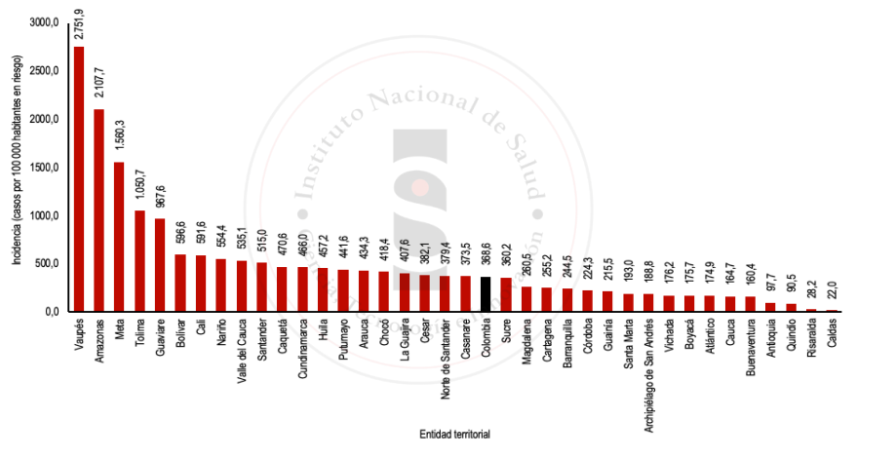
Cali | 13591 | 2297329.2765 |  | Casos | Incidencia
Tolima | 13014 |  | Tolima | 13014 | 1050.7
Meta | 12805 |  | Meta | 12805 | 1560.3
Santarder | 11499 |  | Santander | 11499 | 515
Vale del Cuca | 10483 | 1959073.0705 | Valle del Cauca | 24584 | 537.4
Bolivar | 6551 | 1098055.6487 | Bolívar | 6551 | 428.5
Antaquia | 5689 |  | Antioquia | 5689 | 97.7
Cesar | 5195 |  | Cesar | 5195 | 382.1
Norte de Santander | 4754 |  | Norte de Santander | 4754 | 379.4
Huila | 4728 |  | Huila | 4728 | 457.2
Cundinamarca | 4211 |  | Cundinamarca | 4211 | 466
Córdoba | 4191 |  | Córdoba | 4191 | 224.3
Sucre | 3519 |  | Sucre | 3519 | 360.2
Barranquilla | 3243 |  | Barranquilla | 3243 | 244.5
La Guajira | 2791 |  | La Guajira | 2791 | 407.6
Cartagena | 2719 | 1065438.8715 | Cartagena | 2719 | 255.2
Atlántico | 2615 |  | Atlántico | 2615 | 174.9
Magdalena | 2395 |  | Magdalena | 2395 | 260.5
Nuiño | 2188 |  | Nariño | 2188 | 554.4
Caquetá | 1953 |  | Caquetá | 1953 | 470.6
Cauca | 17% |  | Cauca | 1795 | 164.7
Chocó | 1675 |  | Chocó | 1675 | 418.4
Casanare | 1541 |  | Casanare | 1541 | 373.5
Putumayo | 1496 |  | Putumayo | 1496 | 441.6
Arauca | 1326 |  | Arauca | 1326 | 434.3
Santa Marta | 1076 |  | Santa Marta | 1076 | 193
Amazonas | 1023 |  | Amazonas | 1023 | 2107.7
Guaviare | 840 |  | Guaviare | 840 | 967.6
Buenaventura | 510 | 317955.11222 | Quindío | 502 | 90.5
Quindio | 502 |  | Boyacá | 379 | 175.7
Boyaca | 379 |  | Vaupés | 316 | 2751.9
Vaupes | 316 |  | Risaralda | 266 | 28.2
Risaralda | 266 |  | Exterior | 253 | NA
Exterior | 253 |  | Caldas | 222 | 22
Caldas | 222 |  | Vichada | 206 | 176.2
Vichada | 206 |  | San Andrés y Providencia | 124 | 188.8
San Andrés y Providencia | 124 |  | Guainía | 100 | 215.5
Guainia | 100

Dengue tablero INS
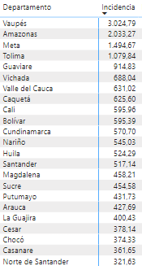
Departamento | Incidencia | Casos |  | Departamento | Incidencia
Vaupés | 3024.79 |  |  | Vaupés | 3024.79
Amazonas | 2033.27 |  |  | Amazonas | 2033.27
Meta | 1,495 |  |  | Meta | 1,495
Tolima | 1079.84 |  |  | Tolima | 1079.84
Guaviare | 914.83 |  |  | Guaviare | 914.83
Vichada | 688.04 |  |  | Vichada | 688.04
Valle del Cauca | 631.02 | 10477 | 1660327.7234 | Valle del Cauca | 586.51
Caquetá | 625.6 |  |  | Caquetá | 625.6
Cali | 595.96 | 13591 | 2280522.1827 | Bolívar | 456.25
Bolívar | 595.39 | 6551 | 1100287.2067 | Cundinamarca | 570.7
Cundinamarca | 570.7 |  |  | Nariño | 545.03
Nariño | 545.03 |  |  | Huila | 524.29
Huila | 524.29 |  |  | Santander | 517.14
Santander | 517.14 |  |  | Magdalena | 458.21
Magdalena | 458.21 |  |  | Sucre | 454.58
Sucre | 454.58 |  |  | Putumayo | 431.73
Putumayo | 431.73 |  |  | Arauca | 427.69
Arauca | 427.69 |  |  | La Guajira | 400.43
La Guajira | 400.43 |  |  | Cesar | 378.14
Cesar | 378.14 |  |  | Chocó | 374.33
Chocó | 374.33 |  |  | Casanare | 361.65
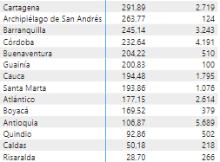
Casanare | 361.65 |  |  | Norte de Santander | 321.63
Norte de Santander | 321.63 |  |  | Cartagena | 291.89
Cartagena | 291.89 | 2719 | 931515.29686 | San Andrés y Providencia | 263.77
San Andrés y Providencia | 263.77 |  |  | Barranquilla | 245.14
Barranquilla | 245.14 |  |  | Córdoba | 232.64
Córdoba | 232.64 |  |  | Guainía | 200.83
Buenaventura | 204.22 | 510 | 249730.6826 | Cauca | 194.48
Guainía | 200.83 |  |  | Santa Marta | 193.86
Cauca | 194.48 |  |  | Atlántico | 177.15
Santa Marta | 193.86 |  |  | Boyacá | 169.52
Atlántico | 177.15 |  |  | Antioquia | 106.87
Boyacá | 169.52 |  |  | Quindío | 92.86
Antioquia | 106.87 |  |  | Caldas | 50.18
Quindío | 92.86 |  |  | Risaralda | 28.7
Caldas | 50.18
Risaralda | 28.7

